ÍNDICE
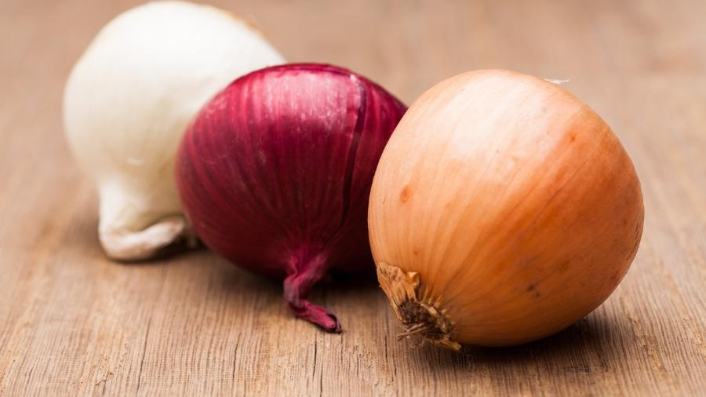
 | CEBOLA
atualizado em: out/2023 | Código NC: 07031019
 | 1. Comércio Internacional
 | 2. Destinos das Saídas UE/Países Terceiros
 | 3. Origens das Entradas e Destinos das Saídas
 | 4. Área e Produção
 | 5. Indicadores de análise do Comércio Internacional
Fonte:

1
Cebola - Comércio Internacional
Produto | Unidade | Fluxo | 2010 | 2011 | 2012 | 2013 | 2014 | 2015 | 2016 | 2017 | 2018 | 2019 | 2020 | 2021 | 2022
Cebola fresca/refrigerada a) | Quantidade (tonelada) | Entradas | 51,659 | 54,747 | 47,002 | 54,111 | 50,998 | 54,132 | 55,210 | 59,698 | 69,566 | 68,218 | 76,045 | 75,003 | 86,018
 |  | Saídas | 2,140 | 2,658 | 3,184 | 4,218 | 2,185 | 3,386 | 3,721 | 4,272 | 5,187 | 6,973 | 6,227 | 5,358 | 8,054
 |  | Saldo | -49,519 | -52,089 | -43,818 | -49,893 | -48,813 | -50,745 | -51,490 | -55,426 | -64,379 | -61,246 | -69,817 | -69,644 | -77,964
 | Valor (1000 EUR) | Entradas | 17,297 | 16,723 | 9,109 | 14,447 | 12,254 | 14,458 | 15,617 | 13,475 | 20,309 | 26,806 | 24,443 | 24,321 | 32,372
 |  | Saídas | 935 | 1,082 | 1,109 | 1,287 | 750 | 1,371 | 1,438 | 1,543 | 1,753 | 2,367 | 1,790 | 1,512 | 2,577
 |  | Saldo | -16,362 | -15,641 | -8,000 | -13,161 | -11,505 | -13,087 | -14,179 | -11,932 | -18,556 | -24,440 | -22,654 | -22,809 | -29,795

Preço Médio de Importação |  | EUR/kg | 0.33 | 0.31 | 0.19 | 0.27 | 0.24 | 0.27 | 0.28 | 0.23 | 0.29 | 0.39 | 0.32 | 0.32 | 0.38
Preço Médio de Exportação |  | EUR/kg | 0.44 | 0.41 | 0.35 | 0.31 | 0.34 | 0.40 | 0.39 | 0.36 | 0.34 | 0.34 | 0.29 | 0.28 | 0.32
a) exclui-se a cebola para semente

 |  |  |  |  |  |  |  |  |  |  |  |  |  | Voltar ao índice
Cebola - Preço Médio de Importação e de Exportação (€/kg)

2
Cebola - Destinos das Saídas - UE e Países Terceiros (PT)
Produto | Unidade | Fluxo | 2010 | 2011 | 2012 | 2013 | 2014 | 2015 | 2016 | 2017 | 2018 | 2019 | 2020 | 2021 | 2022
Cebola fresca/refrigerada a) | Quantidade (tonelada) | UE | 1,583 | 2,122 | 2,275 | 2,980 | 916 | 2,050 | 2,350 | 3,128 | 4,125 | 5,024 | 4,822 | 4,163 | 6,758
 |  | PT | 556 | 536 | 910 | 1,238 | 1,269 | 1,337 | 1,371 | 1,144 | 1,062 | 1,948 | 1,406 | 1,196 | 1,296
 |  | Total | 2,140 | 2,658 | 3,184 | 4,218 | 2,185 | 3,386 | 3,721 | 4,272 | 5,187 | 6,973 | 6,227 | 5,358 | 8,054
 | Valor (1000 EUR) | UE | 711 | 903 | 859 | 919 | 395 | 892 | 996 | 1,242 | 1,389 | 1,698 | 1,422 | 1,179 | 1,983
 |  | PT | 224 | 179 | 250 | 367 | 355 | 479 | 442 | 301 | 364 | 669 | 367 | 334 | 595
 |  | Total | 935 | 1,082 | 1,109 | 1,287 | 750 | 1,371 | 1,438 | 1,543 | 1,753 | 2,367 | 1,790 | 1,512 | 2,577
a) exclui-se a cebola para semente

 |  |  |  |  |  |  |  |  |  |  |  |  |  | Voltar ao índice
Cebola - Destinos das Saídas UE e PT (t)

4
Cebola - Área e Produção
Rubrica | Unidade | 2010 | 2011 | 2012 | 2013 | 2014 | 2015 | 2016 | 2017 | 2018 | 2019 | 2020 | 2021 | 2022
Área | ha | n.d. | 1,521 | 1,773 | 1,455 | 1,990 | 1,785 | 1,945 | 1,689 | 1,522 | 1,605 | 1,971 | 1,979 | 1,574
Produção | tonelada | n.d. | 38,692 | 48,316 | 41,336 | 57,134 | 59,374 | 69,929 | 64,247 | 53,977 | 62,302 | 70,993 | 66,148 | 59,967
n.d. - não disponível

Cebola - Área (ha) e Produção (t)
 |  |  |  |  |  |  |  |  |  |  |  |  | Voltar ao índice

5
Cebola - Indicadores de análise do Comércio Internacional
Rubrica | Unidade | 2010 | 2011 | 2012 | 2013 | 2014 | 2015 | 2016 | 2017 | 2018 | 2019 | 2020 | 2021 | 2022
Produção | tonelada |  | 38,692 | 48,316 | 41,336 | 57,134 | 59,374 | 69,929 | 64,247 | 53,977 | 62,302 | 70,993 | 66,148 | 59,967
Importação | tonelada | 51,659 | 54,747 | 47,002 | 54,111 | 50,998 | 54,132 | 55,210 | 59,698 | 69,566 | 68,218 | 76,045 | 75,003 | 86,018
Exportação | tonelada | 2,140 | 2,658 | 3,184 | 4,218 | 2,185 | 3,386 | 3,721 | 4,272 | 5,187 | 6,973 | 6,227 | 5,358 | 8,054

Orientação Exportadora | % |  | 6.9 | 6.6 | 10.2 | 3.8 | 5.7 | 5.3 | 6.7 | 9.6 | 11.2 | 8.8 | 8.1 | 13.4
Consumo Aparente | tonelada |  | 90,781 | 92,134 | 91,229 | 105,947 | 110,119 | 121,419 | 119,673 | 118,356 | 123,548 | 140,810 | 135,792 | 137,931
Grau de Auto-Aprovisionamento | % |  | 42.6 | 52.4 | 45.3 | 53.9 | 53.9 | 57.6 | 53.7 | 45.6 | 50.4 | 50.4 | 48.7 | 43.5
Grau de Abastecimento do mercado interno | % |  | 39.7 | 49.0 | 40.7 | 51.9 | 50.8 | 54.5 | 50.1 | 41.2 | 44.8 | 46.0 | 44.8 | 37.6
Nota:
Orientação Exportadora = Exportação / Produção x 100
Consumo Aparente = Produção + Importação - Exportação |  |  |  |  |  |  |  |  |  |  |  |  | Voltar ao índice
Grau de Auto-Aprovisionamento = Produção / Consumo Aparente x 100
Grau de Abastecimento do mercado interno = (Produção - Exportação) / Consumo Aparente x 100

Cebola - Produção, Importação, Exportação e Consumo Aparente (t)
 | Importação | Exportação | Produção | Consumo Aparente
 | 51,659 | 2,140
 | 54,747 | 2,658 | 38,692 | 90,781
 | 47,002 | 3,184 | 48,316 | 92,134
 | 54,111 | 4,218 | 41,336 | 91,229
 | 50,998 | 2,185 | 57,134 | 105,947
 | 54,132 | 3,386 | 59,374 | 110,119
 | 55,210 | 3,721 | 69,929 | 121,419
 | 59,698 | 4,272 | 64,247 | 119,673
 | 69,566 | 5,187 | 53,977 | 118,356
 | 68,218 | 6,973 | 62,302 | 123,548
 | 76,045 | 6,227 | 70,993 | 140,810
 | 75,003 | 5,358 | 66,148 | 135,792
 | 86,018 | 8,054 | 59,967 | 137,931
Cebola - Grau de Auto-Aprovisionamento e Grau de Abastecimento do Mercado Interno (%)

